发货成功列表
图片 | 尺寸 | 件数 | 材质 | 运单号
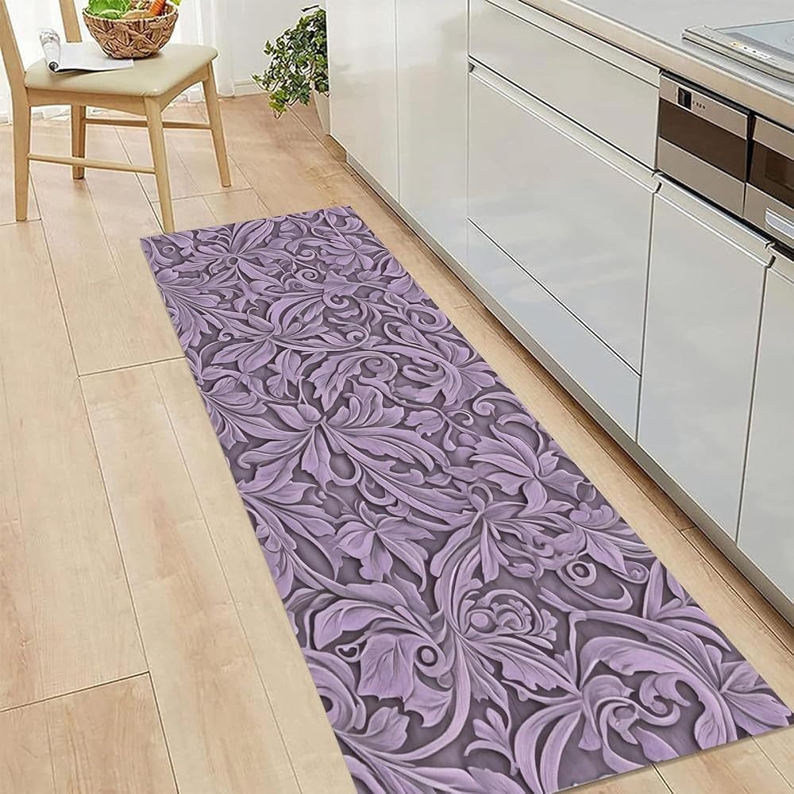 | 2' x 6' | 1 |  | YT2626700708781963
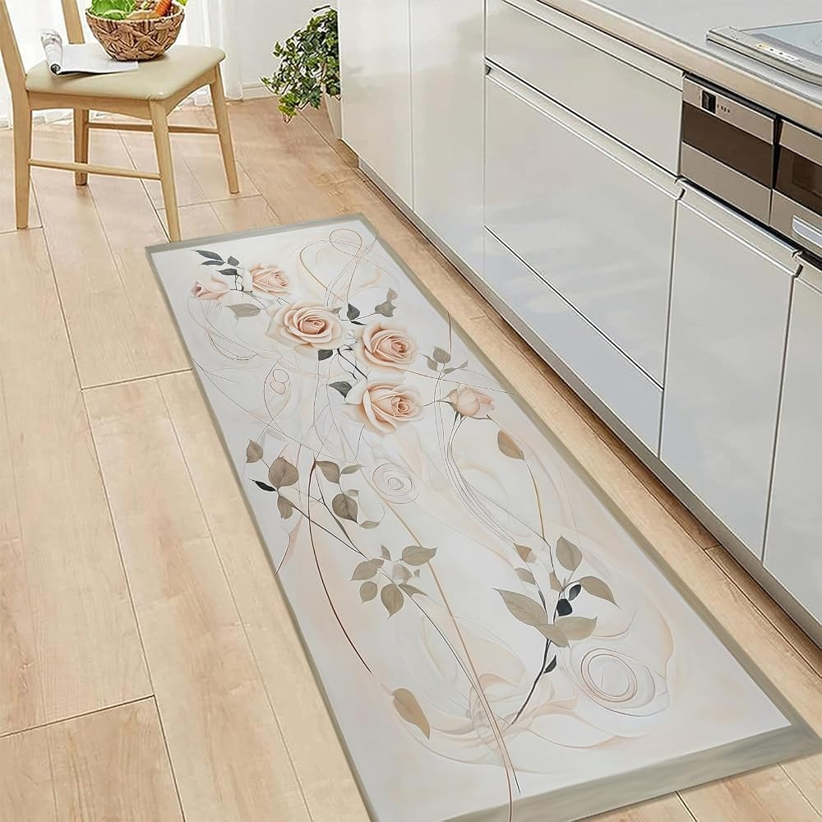 | 3' x 5' | 1 |  | YT2626700708781977

